処理フロー
画面設計書 |  | 処理フロー |  | 担当者 | 日付
 |  |  | 作成 | LKI楊 | 2020-07-30
 |  |  | 更新 | HYN叶紅偉 | 2021-06-02
【凡例】
バッチ/画面
サービスAPI
他MS API
自領域
テーブル
他領域
テーブル
 | 1．処理フロー
【社内フロント】
NEWTON
【調達基盤/発注・在庫状況照会サービス】
HUB
GMIND
PROSUGATE
RSP
SAP

統合メニュー
入出荷累積
各種マスタ
商品マスク
POCSupplier種別マスタ
置場マスタ
商品別仕込先マスタ
仕込先マスタ

在庫・部材照会
API
在庫・発注残情報照会API

在庫・発注残照会

有効数情報計算API
受注明細参照API
発注詳細全体検索API
在庫設定マスタ取得API
在庫情報参照API

出荷情報照会
発注残詳細照会

受注明細
発注テーブル
在庫設定マスタ
発注点
有効在庫
在庫引当シミュレーション

在庫引当シミュレーション結果

CRUD
画面設計書 |  |  |  | CRUD |  |  |  |  |  |  |  |  |  |  |  |  |  | 担当者 |  | 日付
 |  |  |  |  |  |  |  |  |  |  |  |  |  |  |  | 作成 |  | LKI楊 |  | 2020-07-30
 |  |  |  |  |  |  |  |  |  |  |  |  |  |  |  | 更新 |  | HYN叶紅偉 |  | 2021-06-02

 | １.CRUD
 |  |  |  |  | エンティティ
 |  |  |  |  | 自MS | 他MS
 |  |  |  |  | 入出荷累積テーブル | 在庫設定マスタ | 発注点テーブル | 発注テーブル | 有効在庫 | 商品マスタ | 商品別仕入先マスタ | 置場マスタ | 仕入先マスタ | POC Supplier 種別マスタ | 受注明細 |  | ATPC_STOCK | ATP_VBBE | ATP_EKET

【NRIメモ】
210219 SAPから在庫数、入荷数、出荷数を取得するのではなく、MSから取得する方向で検討。

 |  | 機能 | 在庫・発注残照会 |  | R | R | R | R | R | R | R | R | R | R | R |  | R | R | R

【NRIメモ】
「入出荷累積テーブル」、「発注点テーブル」在庫マスタによって分割

画面レイアウト
画面設計書 |  |  |  |  |  | 画面レイアウト |  | 担当者 | 日付
 |  |  |  |  |  |  | 作成 | LKI楊 | 2020-07-30
 |  |  |  |  |  |  | 変更 | HYN叶紅偉 | 2021-06-02

 | １．画面レイアウト

 |  | ＜画面イメージ＞
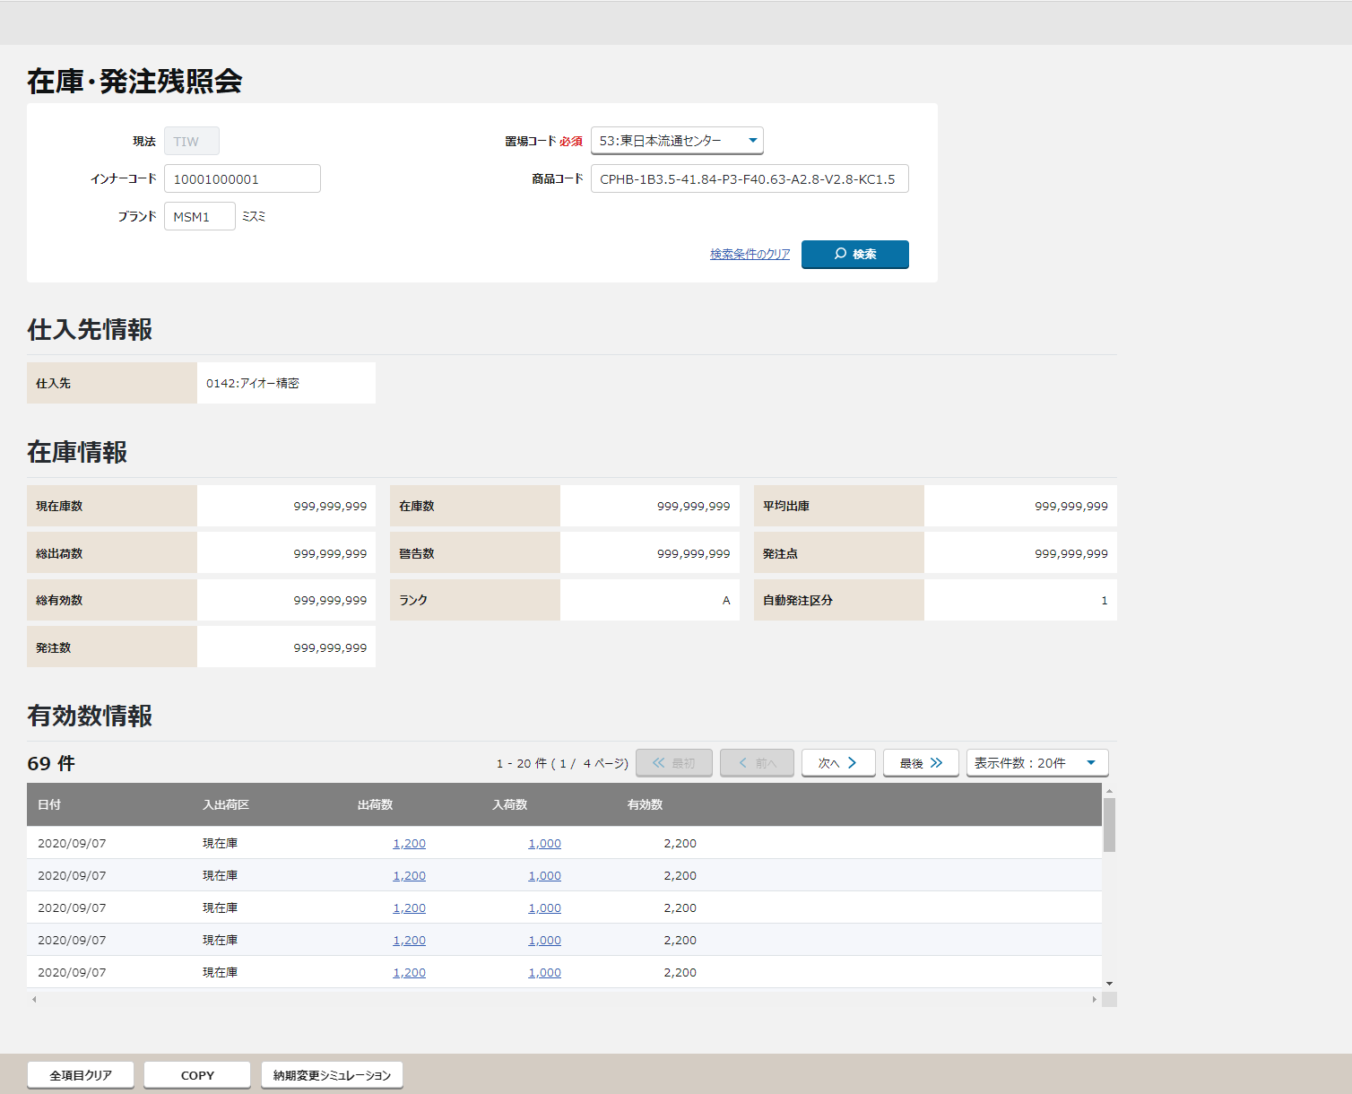

①
①
②
【NRIメモ】
2020/12/21 update #311、312
発注点２（緊急）の廃止に伴う関連処理として
・発注点（緊急）
・発注数（緊急）
・自動発注区分（緊急）
の3項目を削除する。
②
③
【ToBe概要設計】
概要設計書作成ＱＡ一覧（220239215）No.73補足資料より項目削除とする
④

【NRIメモ】
業務変化点-システム要求一覧_NN.xlsx 222095785 #321
「在庫品・MTO品の現行区分のほか、非在庫完成品の区分を追加する。」
顧客QA No.123 石井様より特に対応の必要はなしというご回答あり。
③
⑤

④

⑥
【ToBe概要設計】
システム起因
「納期変更シミュレーション」ボタンを追加

〇
①
②
⑤
 |  |  | 領域番号（画面項目定義参照）
 |  |  | ヘッダエリア
 |  |  | 検索条件エリア
③
 |  |  | 仕入先情報エリア
④
 |  |  | 在庫情報エリア
⑤
 |  |  | 有効数情報エリア
⑥
 |  |  | フッターエリア

 |  |  | ※明細表示のソート順は以下の通りとする

 |  |  | 初期表示 |  | ①日付 ②種類（現在庫、出荷、入荷の順）

 |  |  | 画面動作
 |  |  | ＜初期表示＞
⑥
【NRIメモ】
2020/12/21 update #311、312
発注点２（緊急）の廃止に伴う関連処理として
・発注点（緊急）
・発注数（緊急）
・自動発注区分（緊急）
の3項目を削除する。

【ToBe概要設計】
概要設計書作成ＱＡ一覧（220239215）No.73補足資料より項目削除とする

 |  |  |  | ①現法は初期表示され、変更不可
 |  |  |  | ②置場・置場名称は最小値が初期表示され、プルダウンにて変更可

 |  |  |  | ③在庫情報・明細一覧は何も表示されない

 |  | ＜検索条件を入力し検索ボタンを押下 ⇒ 入力エラーありの場合＞
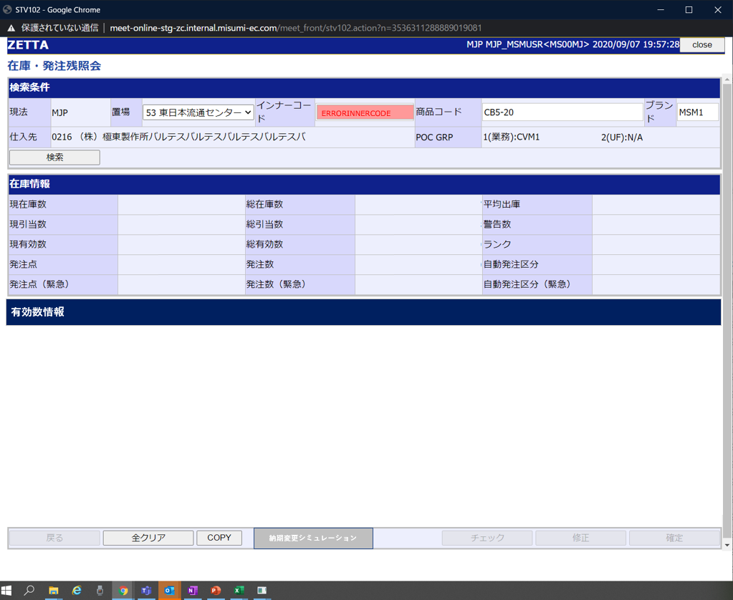
【NRIメモ】
2020/12/21 update #311、312
発注点２（緊急）の廃止に伴う関連処理として
・発注点（緊急）
・発注数（緊急）
・自動発注区分（緊急）
の3項目を削除する。

【ToBe概要設計】
概要設計書作成ＱＡ一覧（220239215）No.73補足資料より項目削除とする

【ToBe概要設計】
システム起因
「納期変更シミュレーション」ボタンを追加

 |  |  | 入力エラー項目がハイライトされる
 |  |  | エラーメッセージが表示される

 |  | ＜検索条件を入力し検索ボタンを押下 ⇒ 入力エラーなしの場合 ⇒ 検索結果が10件未満だった場合＞

【ToBe概要設計】
概要設計書作成ＱＡ一覧（220239215）No.73補足資料より項目削除とする

【ToBe概要設計】
発注点2個持ち廃止により、発注点（緊急）、発注数（緊急）、自動発注区分（緊急）はなくなる想定

【ToBe概要設計】
システム起因
「納期変更シミュレーション」ボタンを追加

 |  |  | 在庫情報が表示される

 |  |  | 検索結果が表示される
 |  |  | 出荷数量にリンクがはられ、クリックすると在庫引当出荷情報照会画面へ飛ぶ
 |  |  | 入荷数量にリンクがはられ、クリックすると発注残詳細照会画面へ飛ぶ

 |  | ＜検索条件を入力し検索ボタンを押下 ⇒ 入力エラーなしの場合 ⇒ 検索結果が10件以上だった場合＞
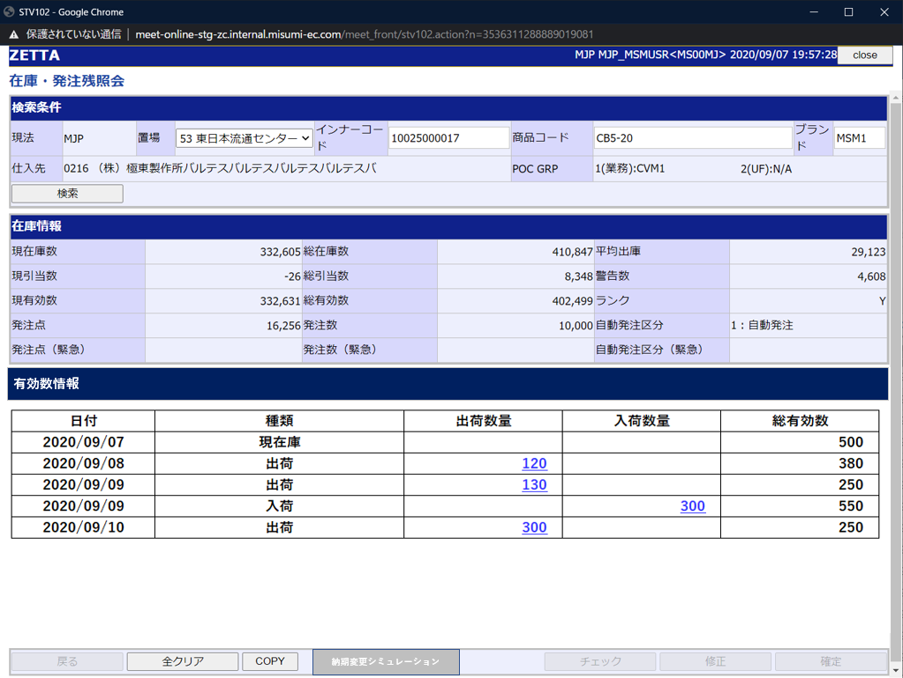

【ToBe概要設計】
概要設計書作成ＱＡ一覧（220239215）No.73補足資料より項目削除とする

【ToBe概要設計】
発注点2個持ち廃止により、発注点（緊急）、発注数（緊急）、自動発注区分（緊急）はなくなる想定

【ToBe概要設計】
システム起因
「納期変更シミュレーション」ボタンを追加

 |  |  | 在庫情報が表示される

 |  |  | ページ送りコンテンツが表示される

 |  |  | 出荷数量にリンクがはられ、クリックすると在庫引当出荷情報照会画面へ飛ぶ
 |  |  | 入荷数量にリンクがはられ、クリックすると発注残詳細照会画面へ飛ぶ

 |  | ＜全クリアボタン押下＞
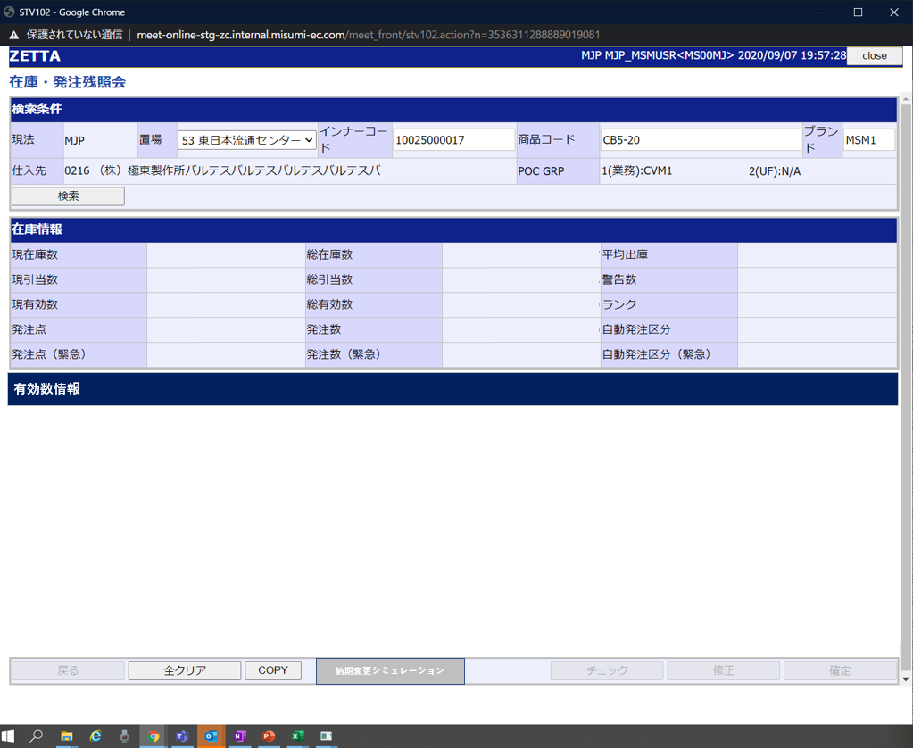

【ToBe概要設計】
概要設計書作成ＱＡ一覧（220239215）No.73補足資料より項目削除とする

【ToBe概要設計】
発注点2個持ち廃止により、発注点（緊急）、発注数（緊急）、自動発注区分（緊急）はなくなる想定

【ToBe概要設計】
システム起因
「納期変更シミュレーション」ボタンを追加

 |  |  | 初期表示に戻る

画面項目定義
No | コンポーネント名 （論理名） | コンポーネント名 （物理名） | 領域番号 | 項目名 （論理名）（英） | 項目名 （論理名）（和） | 種別 | 型 | 書式 | 表示制御 | 活性制御 | 翻訳有無 | 初期表示 |  |  | 入力時 必須 | 単項目バリデーションチェック |  |  |  |  |  |  |  |  |  |  |  |  |  |  |  | 備考 | e
 |  |  |  |  |  |  |  |  |  |  |  |  |  |  |  | 型 |  |  |  |  |  |  |  |  |  | 数値範囲 |  |  |  | 桁数 |  |  | e
 |  |  |  |  |  |  |  |  |  |  |  | 初期表示 （メニューから遷移） | 初期表示 （在庫・部材 照会から遷移） | 検索ボタン押下 |  | 必須 | ASCII | 半角 | 全角 | 英字 | 数字 | 英数字 | 日付 | 整数 | 実数 | 超 ＞ | 以上 ≧ | 以下 ≦ | 未満 ＜ | 最大 | 最小 |  | e
1 | ヘッダエリア |  |  | Stock / Component Search | 画面名（ラベル） | ラベル | - |  |  |  |  | 固定値「在庫・発注残照会」 | 同左 | 同左 | － | - | - | - | - | - | - | - | - | - | - | - | - | - | - | - | - |  | e
【ToBe外部設計】
現法、ログインユーザID、ログインユーザ名、処理日時はペンディング中
2 |  |  |  |  | 現法 | ラベル | 文字列 |  |  | 非活性 |  | ログイン情報.現法 | 同左 | 同左 | － | - | - | - | - | - | - | - | - | - | - | - | - | - | - | - | - |  | e
3 |  |  |  |  | ログインユーザID | ラベル | 文字列 |  |  |  |  | ログイン情報.ユーザID | 同左 | 同左 | － | - | - | - | - | - | - | - | - | - | - | - | - | - | - | - | - |  | e
4 |  |  |  |  | ログインユーザ名 | ラベル | 文字列 |  |  |  |  | ログイン情報.ユーザ名 | 同左 | 同左 | － | - | - | - | - | - | - | - | - | - | - | - | - | - | - | - | - |  | e
5 |  |  |  |  | 処理日時 | ラベル | 日時 | YYYY/MM/DD HH:MI:SS |  |  |  | システム日付時間 | 同左 | 同左 | － | - | - | - | - | - | - | - | - | - | - | - | - | - | - | - | - |  | e
【NRIメモ】
インナーコード、商品コード、ブランドコード、置場
或いは親商品のインナーコード、商品コード、ブランドコード、置場
6 | 検索条件エリア |  |  | Subsidiary | 現法（ラベル） | ラベル | - |  |  |  |  | 固定値「現法」 | 同左 | 同左 | － | - | - | - | - | - | - | - | - | - | - | - | - | - | - | - | - | ”現法” | e
7 |  |  |  | Subsidiary | 現法 | テキスト | - |  |  | 非活性 |  | ログインユーザー.現法コード | 同左 | 同左 | ○ | - | - | - | - | - | - | - | - | - | - | - | - | - | - | - | - | ログインユーザーの現法 | e
8 |  |  |  | Plant | 置場コード 必須（ラベル） | ラベル | - |  |  |  |  | 固定値「置場コード 必須」 | 同左 | 同左 | － | - | - | - | - | - | - | - | - | - | - | - | - | - | - | - | - | ”置場” | e
9 |  |  |  | Plant | 置場 | プルダウン | 全半角文字 |  |  | 活性 |  | 置場マスタ.置場コード、置場名の最小値 | 遷移元画面.置場 | 同左 | - | ○ | - | ○ | ○ | - | - | - | - | - | - | - | - | - | - | 18 4 | - |  | e
10 |  |  |  | Inner Code | インナーコード（ラベル） | ラベル | - |  |  |  |  | 固定値「インナーコード」 | 同左 | 同左 | － | - | - | - | - | - | - | - | - | - | - | - | - | - | - | - |  | ”インナーコード” | e
11 |  |  |  | Inner Code | インナーコード | テキストボックス | 半角英数字 |  |  | 活性 |  | ブランク | 遷移元画面.インナーコード | 同左 | △ | ○ | - | ○ | - | - | - | ○ | - | - | - | - | - | - | - | 11 | - | インナーコード、商品コードのどちらかの入力が必須 | e
12 |  |  |  | Product Code | 商品コード（ラベル） | ラベル | - |  |  |  |  | 固定値「商品コード」 | 同左 | 同左 | － | - | - | - | - | - | - | - | - | - | - | - | - | - | - | - | - | ”商品型番” | e
13 |  |  |  | Product Code | 商品コード | テキストボックス | 半角英数字 |  |  | 活性 |  | ブランク | 遷移元画面.商品コード | 同左 | △ | ○ | - | ○ | - | - | - | ○ | - | - | - | - | - | - | - | 78 | - | インナーコード、商品コードのどちらかの入力が必須 | e
14 |  |  |  | Brand | ブランド（ラベル） | ラベル | - |  |  |  |  | 固定値「ブランド」 | 固定値「ブランド」 | 同左 | － | - | - | - | - | - | - | - | - | - | - | - | - | - | - | - | - | ”ブランド” | e
15 |  |  |  | Brand | ブランド | テキストボックス | 半角英数字 |  |  | 活性 |  | ブランク | 遷移元画面.ブランドコード | 同左 | △ | - | - | ○ | - | - | - | ○ | - | - | - | - | - | - | - | 4 | - |  | e
16 |  |  |  |  | ブランド名 | ラベル | - |  |  |  |  | ブランク | 同左 | 同左 | － | - | - | - | - | - | - | - | - | - | - | - | - | - | - | - | - |  | e
17 |  |  |  | Supplier | 仕入先（ラベル） | ラベル | - |  |  |  |  | 固定値「仕入先」 | 同左 | 同左 | － | - | - | - | - | - | - | - | - | - | - | - | - | - | - | - | - | ”仕入先” | e
18 |  |  |  | Supplier | 仕入先 | テキスト | 全半角文字 |  |  | 非活性 |  | 1.仕入先マスタ.企業名（現地語）がある場合 商品別仕入先マスタ.仕入先コード + ":" +仕入先マスタ.企業名（現地語） 2.仕入先マスタ.企業名（現地語）がない場合 商品別仕入先マスタ.仕入先コード + ":" +仕入先マスタ.企業名 | 同左 | 同左 | － | - | - | - | - | - | - | - | - | - | - | - | - | - | - | - | - | 現地語が設定されていれば現地語。 その他の場合は英語 | e
19 |  |  |  |  | 検索条件のクリア（ハイパーリンク） | ハイパーリンク | - |  |  | 活性 |  | 固定値「検索条件のクリア」 | 同左 | 同左 | － | - | - | - | - | - | - | - | - | - | - | - | - | - | - | - | - |  | e
20 |  |  |  | Search | 検索ボタン | ボタン | - |  |  | 活性 |  | 固定値「検索」 | 同左 | 同左 | － | - | - | - | - | - | - | - | - | - | - | - | - | - | - | - | - |  | e
21 | 仕入先情報エリア |  |  |  | 仕入先情報（ラベル） | ラベル | - |  |  |  |  | 固定値「仕入先情報」 | 同左 | 同左 | － | - | - | - | - | - | - | - | - | - | - | - | - | - | - | - | - |  | e
22 |  |  |  | POCGroup | POCグループ（ラベル） | ラベル | - |  |  |  |  |  |  |  | － | - | - | - | - | - | - | - | - | - | - | - | - | - | - | - | - | 日本語："POC GRP" 英語："POC G" | e
23 |  |  |  |  | 仕入先（ラベル） | ラベル | - |  |  |  |  | 固定値「仕入先」 | 同左 | 同左 | － | - | - | - | - | - | - | - | - | - | - | - | - | - | - | - | - | ”仕入先” | e
24 |  |  |  |  | 仕入先 | ラベル | 全半角文字 |  |  |  |  | ブランク | 同左 | 1.仕入先マスタ.企業名（現地語）がある場合 商品別仕入先マスタ.仕入先コード + ":" +仕入先マスタ.企業名（現地語） 2.仕入先マスタ.企業名（現地語）がない場合 商品別仕入先マスタ.仕入先コード + ":" +仕入先マスタ.企業名 | － | - | - | - | - | - | - | - | - | - | - | - | - | - | - | - | - | 現地語が設定されていれば現地語。 その他の場合は英語 | e
25 |  |  |  | POC GRP1 | POC GRP1(業務)（ラベル） | ラベル | - |  |  |  |  | 固定値「POC GRP1(業務)」 | 同左 | 同左 | － | - | - | - | - | - | - | - | - | - | - | - | - | - | - | - | - |  | e
26 |  |  |  | POCGroup1 | POCグループ1 | ラベル | 半角文字 |  |  |  |  | ブランク | 同左 | POC Supplier種別マスタ.POCグループ1 | － | - | - | - | - | - | - | - | - | - | - | - | - | - | - | 14 | - | POCSupplier種別マスタから現法コード・仕入先コードをキーに、削除フラグ="０"のレコードを取得し、"1(業務)：(値)" ※の形式で表示する。値が無い場合は"N/A"表示とする。 ※英語版画面では"1(OR)：(値)"となる | e
27 |  |  |  | POC GRP2 | POC GRP2(UF)（ラベル） | ラベル | - |  |  |  |  | 固定値「POC GRP2(UF)」 | 同左 | 同左 | － | - | - | - | - | - | - | - | - | - | - | - | - | - | - | - | - |  | e
【NRIメモ】
概要設計書作成ＱＡ一覧（220239215）No.73補足資料より項目削除とする
28 |  |  |  | POCGroup2 | POCグループ2 | ラベル | 半角文字 |  |  |  |  | ブランク | 同左 | POC Supplier種別マスタ.POCグループ2 | － | - | - | - | - | - | - | - | - | - | - | - | - | - | - | 14 | - | POCSupplier種別マスタから現法コード・仕入先コードをキーに、削除フラグ="０"のレコードを取得し、"2(UF)：(値)"の形式で表示する。値が無い場合は"N/A"表示とする。 | e
29 | 在庫情報エリア |  |  | Stock Information | 在庫情報エリア 在庫情報（ラベル） | ラベル | - |  |  |  |  | 固定値「在庫情報」 | 同左 | 同左 | － | - | - | - | - | - | - | - | - | - | - | - | - | - | - | - | - |  | e
30 |  |  |  | Avail | 現有効数（ラベル） | ラベル | - |  |  |  |  |  |  |  | － |  |  |  |  |  |  |  |  |  |  |  |  |  |  | - |  | ”現有効数” | e
31 |  |  |  | Curr Allocated | 現引当数（ラベル） | ラベル | - |  |  |  |  |  |  |  | － |  |  |  |  |  |  |  |  |  |  |  |  |  |  | - |  | ”現引当数” | e
32 |  |  |  | Curr On Hand | 現在庫数（ラベル） | ラベル | - |  |  |  |  | 固定値「現在庫数」 | 同左 | 同左 | － | - | - | - | - | - | - | - | - | - | - | - | - | - | - | - | - | ”現在庫数” | e
33 |  |  |  | Curr Avail | 現有効数 | テキスト | 数値 | 9,999,999 |  |  |  |  |  |  | － |  |  |  |  |  |  |  |  |  |  |  |  |  |  | 9 |  |  | e
34 |  |  |  | Curr Allocated | 現引当数 | テキスト | 数値 | 9,999,999 |  |  |  |  |  |  | － |  |  |  |  |  |  |  |  |  |  |  |  |  |  | 9 |  |  | e
35 |  |  |  | Curr On Hand | 現在庫数 | テキスト | 数値 | 9,999,999 |  | 非活性 |  | ブランク | 同左 | 有効在庫在庫・発注残情報照会API.現在庫数 | － | - | - | - | - | - | - | - | - | - | - | - | - | - | - | 9 | - |  | e
36 |  |  |  | Total Avail | 総有効数（ラベル） | ラベル | - |  |  |  |  | 固定値「総有効数」 | 同左 | 同左 | － | - | - | - | - | - | - | - | - | - | - | - | - | - | - | - | - | ”総有効数” | e
37 |  |  |  | Total Allocated | 総引当出荷数（ラベル） | ラベル | - |  |  |  |  | 固定値「総引当出」 | 同左 | 同左 | － | - | - | - | - | - | - | - | - | - | - | - | - | - | - | - | - | ”総引当出荷数” | e
38 |  |  |  | Total Stock | 総在庫数 在庫数（ラベル） | ラベル | - |  |  |  |  | 固定値「有効数」 | 同左 | 同左 | － | - | - | - | - | - | - | - | - | - | - | - | - | - | - | - | - | ”在庫数” | e
39 |  |  |  | Total Avail | 総有効数 | テキスト | 数値 | 9,999,999 |  | 非活性 |  | ブランク | 同左 | 総在庫数 - 総引当出荷数 在庫・発注残情報照会API.総有効数 | － | - | - | - | - | - | - | - | - | - | - | - | - | - | - | 9 | - |  | e
40 |  |  |  | Total Allocated | 総引当出荷数 | テキスト | 数値 | 9,999,999 |  | 非活性 |  | ブランク | 同左 | 受注明細.受注数の合計 在庫・発注残情報照会API.総出荷数 | － | - | - | - | - | - | - | - | - | - | - | - | - | - | - | 9 | - |  | e
41 |  |  |  | Total Stock | 総在庫数 在庫数 | テキスト | 数値 | 9,999,999 |  | 非活性 |  | ブランク | 同左 | 有効在庫.現在庫数 + 発注テーブル.発注数の合計 在庫・発注残情報照会API.在庫数 | － | - | - | - | - | - | - | - | - | - | - | - | - | - | - | 9 | - |  | e
42 |  |  |  | Aver Shipped | 平均出庫（ラベル） | ラベル | - |  |  |  |  | 固定値「平均出庫」 | 同左 | 同左 | － | - | - | - | - | - | - | - | - | - | - | - | - | - | - | - | - | ”平均出庫” | e
43 |  |  |  | Aver Shipped | 平均出庫 | テキスト | 数値 | 9,999,999 |  | 非活性 |  | ブランク | 同左 | 在庫・発注残情報照会API.平均出庫 | － | - | - | - | - | - | - | - | - | - | - | - | - | - | - | 9 | - |  | e
44 |  |  |  | Reorder Point | 発注点（ラベル） | ラベル | - |  |  |  |  | 固定値「発注点」 | 同左 | 同左 | － | - | - | - | - | - | - | - | - | - | - | - | - | - | - | - | - | ”発注点” | e
45 |  |  |  | Reorder Point | 発注点 | テキスト | 数値 | 9,999,999 |  | 非活性 |  | ブランク | 同左 | 発注点.発注点 | － | - | - | - | - | - | - | - | - | - | - | - | - | - | - | 9 | - |  | e
46 |  |  |  | Reorder Qty | 発注数（ラベル） | ラベル | - |  |  |  |  | 固定値「発注数」 | 同左 | 同左 | － | - | - | - | - | - | - | - | - | - | - | - | - | - | - | - | - | ”発注数” | e
47 |  |  |  | Reorder Qty | 発注数 | テキスト | 数値 | 9,999,999 |  | 非活性 |  | ブランク | 同左 | 在庫設定マスタ.発注数 | － | - | - | - | - | - | - | - | - | - | - | - | - | - | - | 9 | - |  | e
48 |  |  |  | Auto PO Condition | 自動発注区分（ラベル） | ラベル | - |  |  |  |  | 固定値「自動発注区分」 | 同左 | 同左 | － | - | - | - | - | - | - | - | - | - | - | - | - | - | - | - | - | ”自動発注区分” | e
49 |  |  |  | Auto PO Condition | 自動発注区分 | テキスト | 全半角文字 |  |  | 非活性 |  | ブランク | 同左 | 発注点.自動発注区分 | － | - | - | - | - | - | - | - | - | - | - | - | - | - | - | 1 | - |  | e
【NRIメモ】
システム起因（#311、312）
発注点2個持ち廃止により、
発注点（緊急）、
発注数（緊急）、
自動発注区分（緊急）
はなくなる想定
50 |  |  |  | Reorder Point(URG) | 発注点（緊急）(ラベル) | ラベル | - |  |  |  |  |  |  |  | － |  |  |  |  |  |  |  |  |  |  |  |  |  |  | - |  | ”発注点2” | e
51 |  |  |  | Reorder Point(URG) | 発注点（緊急） | テキスト | 数値 | 9,999,999 |  |  |  |  |  |  | － |  |  |  |  |  |  |  |  |  |  |  |  |  |  | 9 |  | ■画面表示について ・自動発注区分2に有効値(1 or 5)設定なしの場合、DBの値が0だったらNullで画面表示する ・自動発注区分2に有効値(1 or 5)設定ありの場合（※上記以外の場合）、値をそのまま表示する。 | e
52 |  |  |  | Reorder Qty(URG) | 発注数（緊急）(ラベル) | ラベル | - |  |  |  |  |  |  |  | － |  |  |  |  |  |  |  |  |  |  |  |  |  |  | - |  | ”発注数2” | e
53 |  |  |  | Reorder Qty(URG) | 発注数（緊急） | テキスト | 数値 | 9,999,999 |  |  |  |  |  |  | － |  |  |  |  |  |  |  |  |  |  |  |  |  |  | 9 |  | ■画面表示について ・自動発注区分2に有効値(1 or 5)設定なしの場合、DBの値が0だったらNullで画面表示する ・自動発注区分2に有効値(1 or 5)設定ありの場合（※上記以外の場合）、値をそのまま表示する。 | e
54 |  |  |  | Auto PO Condition(URG) | 自動発注区分（緊急）(ラベル) | ラベル | - |  |  |  |  |  |  |  | － |  |  |  |  |  |  |  |  |  |  |  |  |  |  | - |  | ”自動発注区分2” | e
55 |  |  |  | Auto PO Condition(URG) | 自動発注区分（緊急） | テキスト | 全半角文字 |  |  |  |  |  |  |  | － |  |  |  |  |  |  |  |  |  |  |  |  |  |  | 1 |  |  | e
56 |  |  |  | Warning Qty | 警告数（ラベル） | ラベル | - |  |  |  |  | 固定値「警告数」 | 同左 | 同左 | － | - | - | - | - | - | - | - | - | - | - | - | - | - | - | - | - | ”警告数” | e
57 |  |  |  | Warning Qty | 警告数 | テキスト | 数値 | 9,999,999 |  | 非活性 |  | ブランク | 同左 | 発注点.警告数 | － | - | - | - | - | - | - | - | - | - | - | - | - | - | - | 9 | - |  | e
58 |  |  |  | Rank | ランク（ラベル） | ラベル | - |  |  |  |  | 固定値「ランク」 | 同左 | 同左 | － | - | - | - | - | - | - | - | - | - | - | - | - | - | - | - | - | ”ランク” | e
59 |  |  |  | Rank | ランク | テキスト | 全半角文字 |  |  | 非活性 |  | ブランク | 同左 | 発注点.ランク | － | - | - | - | - | - | - | - | - | - | - | - | - | - | - | 1 | - |  | e
60 | [検索結果アクションエリア] |  |  |  | 検索結果件数 | ラベル | - |  |  |  |  | ブランク | ブランク | 在庫・発注残照会API.データの件数 | － | - | - | - | - | - | - | - | - | - | - | - | - | - | - | - | - |  | e
61 |  |  |  |  | ページ情報 | ラベル | - |  |  |  |  | ブランク | 同左 | 1-「表示件数」（1/「ページ数」「ページ） | － | - | - | - | - | - | - | - | - | - | - | - | - | - | - | - | - |  | e
62 |  |  |  | Front | 先頭 << 最初 | ボタン | - |  |  | ページ数が1の場合、非活性 それ以外 活性 |  | 固定値「<< 最初」 | 同左 | 同左 | － | - | - | - | - | - | - | - | - | - | - | - | - | - | - | - | - |  | e
63 |  |  |  | Previous | 前へボタン < 前へ | ボタン | - |  |  | 同上 |  | 固定値「< 前へ」 | 同左 | 同左 | － | - | - | - | - | - | - | - | - | - | - | - | - | - | - | - | - |  | e
64 |  |  |  | Page | ページ番号 | テキストリンク | - |  |  | 活性 |  | ブランク | 同左 | 固定値「ページ番号」 | － | - | - | - | - | - | - | - | - | - | - | - | - | - | - | - | - | 1 2 3 4 5 ... | e
【NRIメモ】
件数の選択肢は詳細設計で確認する。
65 |  |  |  | Next | 次へボタン 次へ > | ボタン | - |  |  | ページ数が最大ページ数の場合、非活性 それ以外 活性 |  | 固定値「次へ >」 | 同左 | 同左 | － | - | - | - | - | - | - | - | - | - | - | - | - | - | - | - | - |  | e
66 |  |  |  | Last | 最後 最後 >> | ボタン | - |  |  | 同上 |  | 固定値「最後 >>」 | 同左 | 同左 | － | - | - | - | - | - | - | - | - | - | - | - | - | - | - | - | - |  | e
67 |  |  |  | Count | 件数 | ラベル | 全半角文字 |  |  | 活性 |  | ブランク | 同左 | 固定値「件数」 | － | - | - | - | - | - | - | - | - | - | - | - | - | - | - | - | - | xx件中 | e
68 |  |  |  | Show | 表示件数 表示件数プルダウン | プルダウン | 全半角文字 |  |  | 活性 |  | 固定値「表示件数: 件数 」 | 同左 | 同左 | － | - | - | - | - | - | - | - | - | - | - | - | - | - | - | - | - | x-xx件 | e
69 | 有効数情報エリア |  |  |  | 有効数情報エリア 有効数情報（ラベル） | ラベル | - |  |  |  |  | 固定値「有効数情報」 | 同左 | 同左 | - | - | - | - | - | - | - | - | - | - | - | - | - | - | - | - | -
70 |  |  |  |  | 日付（ラベル） | ラベル | - |  |  |  |  | 固定値「日付」 | 同左 | 固定値「日付」 | － | - | - | - | - | - | - | - | - | - | - | - | - | - | - | - | - | ”日付”
71 |  |  |  |  | 数量（ラベル） | ラベル | - |  |  |  |  |  |  |  | － | - | - | - | - | - | - | - | - | - | - | - | - | - | - | - | - | ”数量”
72 |  |  |  |  | 入出荷区分（ラベル） | ラベル | - |  |  |  |  | ブランク | 同左 | 固定値「入出荷区分」 | － | - | - | - | - | - | - | - | - | - | - | - | - | - | - | - | - | ”入出荷区分”
73 |  |  |  |  | 入荷数（ラベル） | ラベル | - |  |  |  |  | ブランク | 同左 | 固定値「入荷数」 | － | - | - | - | - | - | - | - | - | - | - | - | - | - | - | - | - | ”入荷数”
74 |  |  |  |  | 出荷数（ラベル） | ラベル | - |  |  |  |  | ブランク | 同左 | 固定値「出荷数」 | － | - | - | - | - | - | - | - | - | - | - | - | - | - | - | - | - | ”出荷数”
75 |  |  |  |  | 総有効数 有効数（ラベル） | ラベル | - |  |  |  |  | ブランク | 同左 | 固定値「総有効数 有効数」 | － | - | - | - | - | - | - | - | - | - | - | - | - | - | - | - | - | ”有効数”
76 |  |  |  |  | 日付 | テキスト | 日付 | yyyy/MM/dd |  | 非活性 |  | ブランク | 同左 | 入荷の場合：受注明細.VSD 出荷の場合：発注テーブル.VRD | － | - | - | - | - | - | - | - | - | - | - | - | - | - | - | - | -
77 |  |  |  |  | 数量 | テキスト | 全角文字 |  |  | 非活性 |  |  |  |  | － | - | - | - | - | - | - | - | - | - | - | - | - | - | - | - | -
78 |  |  |  |  | 入出荷区分 | テキスト | 全半角文字 |  |  | 非活性 |  | ブランク | 同左 | 入荷の場合：入荷 出荷の場合：出荷 現在庫の場合：現在庫 | － | - | - | - | - | - | - | - | - | - | - | - | - | - | - | - | -
79 |  |  |  |  | 入荷数 | テキスト | 数値 | 9,999,999 |  | 活性 |  | ブランク | 同左 | 発注テーブル.発注数 | － | - | - | - | - | - | - | - | - | - | - | - | - | - | - | - | -
80 |  |  |  |  | 出荷数 | テキスト | 数値 | 9,999,999 |  | 活性 |  | ブランク | 同左 | 受注明細.受注数 | － | - | - | - | - | - | - | - | - | - | - | - | - | - | - | - | -
81 |  |  |  |  | 総有効数 有効数 | テキスト | 数値 | 9,999,999 |  | 非活性 |  | ブランク | 同左 | 現在庫数＋入荷数－出荷数 | － | - | - | - | - | - | - | - | - | - | - | - | - | - | - | - | -
82 | フッターエリア |  |  | Back | 戻るボタン | ボタン | - |  |  |  |  |  |  |  | － | - | - | - | - | - | - | - | - | - | - | - | - | - | - | - | - |  | e
83 |  |  |  | All Clear | 全クリアボタン 全項目クリア | ボタン | - |  |  | 活性 |  | 固定値「全項目クリア」 | 同左 | 同左 | － | - | - | - | - | - | - | - | - | - | - | - | - | - | - | - | - |  | e
84 |  |  |  | Copy | COPYボタン | ボタン | - |  |  | 活性 |  | 固定値「COPY」 | 同左 | 同左 | － | - | - | - | - | - | - | - | - | - | - | - | - | - | - | - | - |  | e
85 |  |  |  |  | 納期変更シミュレーションボタン |  |  |  |  |  |  | 固定値「納期変更シミュレーション」 | 同左 | 同左 |  | - | - | - | - | - | - | - | - | - | - | - | - | - | - | - | -
86 |  |  |  | Confirm | 確認ボタン | ボタン | - |  |  |  |  |  |  |  | － | - | - | - | - | - | - | - | - | - | - | - | - | - | - | - | - |  | e
87 |  |  |  | Cancel | キャンセルボタン | ボタン | - |  |  |  |  |  |  |  | － | - | - | - | - | - | - | - | - | - | - | - | - | - | - | - | - |  | e
88 |  |  |  | Fixed | 確定ボタン | ボタン | - |  |  |  |  |  |  |  | － | - | - | - | - | - | - | - | - | - | - | - | - | - | - | - | - |  | e
【NRIメモ】
システム起因
「納期変更シミュレーション」ボタンを追加
89 |  |  |  | Message | メッセージ | テキストエリア | 全半角文字 |  | 入力エラーありの場合、表示 以外の場合、表示 | 非活性 |  | ブランク | 同左 | メッセージ | － | - | - | - | - | - | - | - | - | - | - | - | - | - | - | - | - |  | e
 | e | e | e | e | e | e | e | e |  |  | e | e | e | e | e | e | e | e | e | e | e | e | e | e | e | e | e | e | e | e | e | e | e

イベント処理仕様
【ToBe外部設計】
APIIDは採番後に記載する。
画面設計書 |  | イベント処理仕様 |  |  |  |  |  |  |  | 担当者 | 日付
 |  |  |  |  |  |  |  |  | 作成 | LKI楊 | 2020-07-30
 |  |  |  |  |  |  |  |  | 更新 | HYN叶紅偉 | 2021-06-02

画面ID | ASVTCIV020 | 画面名 |  | 在庫・発注残照会 |  |  | 利用API |  | 参照情報
項目№ | 項目名 | イベント | 証跡 | 同期 | イベント処理概要 | 備考 | ID | 名称
A | 初期化イベント
A-1 | 画面初期化 | 初期処理 |  |  | ※未入力状態（他画面からの戻りではない場合 メニュー画面からの遷移の場合） １．ログインユーザの現法を表示する ２．ログインユーザが指定可能な置場をプルダウンで表示する 1).ログインユーザの現法コードをキーとして、置場マスタ取得APIを呼び出し、置場プルダウンを取得する。 ３．全ての項目を空白で表示する ４．非活性／活性制御を行う ・「全クリア」ボタンを活性化する ・「戻る」、「確認」、「キャンセル」、「確定」ボタンを非活性化する |  |  | 置場マスタ参照API | 「機能呼出仕様」シートの「表_置場マスタ参照API」参照
 |  |  |  |  | ※在庫・部材照会、在庫引当照会または発注残照会画面から遷移モードレスで開かれた場合 １．ログインユーザの現法コードをキーとして、置場マスタ参照APIを呼び出し、置場プルダウンを取得する。 １２．遷移元の画面で設定していた検索キー情報を当画面の項目にセットする ・インナーコード、商品コード、ブランドコード、置場コード ３．現法コード、仕入先コードをキーとして、仕入先マスタ取得APIを呼び出し、仕入先名を取得し、画面の項目にセットする。 4．現法コード、仕入先コードをキーとして、POC Supplier種別マスタ取得APIを呼び出し、POC GRP1とPOC GRP2を取得する。 ２ 5．「検索」ボタンを押した場合と同じ処理を行う |  |  | 置場マスタ参照API 仕入先マスタ取得API POC Supplier種別マスタ取得API | 「機能呼出仕様」シートの「表_置場マスタ参照API」参照 「機能呼出仕様」シートの「表_仕入先マスタ取得API」参照 「機能呼出仕様」シートの「表_POC Supplier種別マスタ取得API」参照
B | イベント起動項目
B-1 | 「検索」ボタンを押す | ボタン押下 |  |  | １．単項目チェック（チェック仕様を参照）を行う |  |  |  | 「チェック仕様」シート参照
 |  |  |  |  | ２．指定された検索条件にてDBを検索し、結果を明細に表示する 指定された検索条件をリクエスト項目として、在庫・発注残情報照会APIを呼び出し、結果を明細に表示する。 ２－１．商品情報の検索/表示 ・商品マスタを検索する ※あいまい検索には対応しない ・存在しない、または論理削除状態の場合はエラーメッセージを表示し、処理を中止する ・商品、ブランドチェック（チェック仕様を参照）を行う ２－２．仕入先情報を表示する ・商品マスタのＱランク区分が通常の場合、商品マスタの仕入れ先コードを仕入先コード項目に表示する ・商品マスタのＱランク区分が通常以外の場合、基本情報エリアのインナーコードで商品別仕入先マスタを検索し、仕入先コード項目に表示する |  | MAPOSIV020 | 在庫・発注残情報照会API | 「機能呼出仕様」シートの「表_在庫・発注残情報照会API」参照
 |  |  |  |  | ２－３．POCグループを表示する ・現法コードと２－２で取得した仕入先コードをキーにPOC Supplier種別マスタを検索し、論理削除されていないレコードのPOCグループ1とPOCグループ2を表示する
 |  |  |  |  | ２－３．在庫情報の検索/表示 ２－３－１．総在庫情報 ・ATPC_STOCK、ATP_VBBE、ATP_EKET、受注明細、発注テーブルから総在庫数、総引当数、総有効数を算出し、表示する。 ・存在しない、または論理削除状態の場合はエラーメッセージを表示し、処理を中止する ２－３－２．その他在庫情報 ・在庫マスタからデータを取得し、表示する。 ※在庫マスタから変更された場合は反映する
 |  |  |  |  | ２－３－３．平均出庫数を表示する
 |  |  |  |  | ・現在日付から前月以前3ヶ月の年月を導出し、在庫マスタの当年月別・出庫数１～１２、前年月別・出庫数１～１２の該当する3ヶ月分の出庫数の平均値（四捨五入）を表示する ※在庫マスタから変更された場合は反映する
 |  |  |  |  | ２－３．有効数情報の検索/表示
 |  |  |  |  | ２－３－１．ATPC_STOCK、ATP_VBBE、ATP_EKET、受注明細、発注テーブルからデータを取得する。
 |  |  |  |  | ・グローバル番号単位に発注残情報を表示する。引当停止されているデータは表示対象外とする
 |  |  |  |  | ・明細1行目は現在庫データを表示する。出荷数量、入荷数量、総有効数以外は空白表示、当日日付には”現在庫”と表示する。
 |  |  |  |  | ２－３－２．出荷数量に在庫引当照会画面へのリンクを設定する。ただし数量0の場合は設定しない。
 |  |  |  |  | ２－３－３．入荷数量に発注残照会画面へのリンクを設定する。ただし数量0の場合は設定しない。
 |  |  |  |  | ３．明細の件数が1ページに収まらない場合、ページング関連オブジェクトを活性化する ４．ボタンの活性／非活性制御を行う ・「戻る」（在庫・部材照会から遷移の場合のみ）、「全項目クリア」ボタンを活性化する ・「確認」、「キャンセル」、「確定」ボタンを非活性化する
B-2 | 出荷数リンクを押す | リンク押下 |  |  | １．以下をパラメータとして在庫・引当残照会画面 在庫引当 出荷情報照会画面に遷移する ・現法、置場、仕入先、出荷予定日、インナーコード、商品コード、ブランド、入荷数量、出荷数、出荷予定日の有効数 ・在庫・部材照会画面から遷移していた場合、引き渡された親商品の置場、インナーコード、商品コード、ブランドコードを引き渡す。 |  |  |  | 「機能呼出仕様」シートの「表_在庫引当出荷情報照会画面起動パラメータ」参照
B-3 | 入荷数リンクを押す | リンク押下 |  |  | １．発注残詳細照会画面に遷移する ・現法、置場コード、置場名、仕入先コード、仕入先名、入荷予定日、インナーコード、商品コード、ブランド、入荷数、入荷予定日の有効数 |  |  |  | 「機能呼出仕様」シートの「表_発注残詳細照会画面起動パラメータ」参照
B-4 | 「先頭へ」テキストリンクを押す | リンク押下 |  |  | 1．検索結果の先頭ページを表示する 1-1：同テキストリンクおよび「前へ」とページテキストリンクの「1」を非活性にする。
B-5 | 「前へ」テキストリンクを押す | リンク押下 |  |  | 1．検索結果の前ページを表示する 1-1：先頭のページへ移動した場合、同テキストリンクを非活性にする。
B-6 | 「次へ」テキストリンクを押す | リンク押下 |  |  | 1．検索結果の次ページを表示する 1-1：最終ページへ移動した場合、同テキストリンクを非活性にする。
B-7 | 「最後へ」テキストリンクを押す | リンク押下 |  |  | 1．検索結果の最後のページを表示する 1-1：同テキストリンクおよび「次へ」とページリンクの最終数を非活性にする。
B-8 | 「ページ」テキストリンクを押す | リンク押下 |  |  | 1．検索結果の該当ページを表示する 1-1：先頭ページへ移動した場合、「前へ」「1」を非活性にする。 1-2：最終ページへ移動した場合、「次へ」最終ページテキストリンクを非活性にする。
B-9 | 「全項目クリア」ボタンを押す | ボタン押下 |  |  | 1．全ての入力および出力項目クリア 1-1：全項目(入力および出力）をクリアし、初期表示状態とする。 1-2：ページング関連オブジェクトを非活性にする。
B-10 | 「COPY」ボタンを押す | ボタン押下 |  |  | 1. 明細コピー用テキストをクリップボードに保存する。 1-1：１行１項目とする。 1-2：明細ヘッダの左から右の順番とする。 ［項目名1］Tab［項目名1の値：1行目］Tab［項目名1の値：2行目］... ［項目名2］Tab［項目名2の値：1行目］Tab［項目名2の値：2行目］... ［項目名3］Tab［項目名3の値：1行目］Tab［項目名3の値：2行目］...
B-11 | 「納期変更シミュレーション」ボタンを押す | ボタン押下 |  |  | １．以下をパラメータとして在庫引当シミュレーション画面に遷移する 1-1：現法コード、置場コード、インナーコード、商品コード、ブランド |  |  |  | 「機能呼出仕様」シートの「表_在庫引当シミュレーション画面起動パラメータ」参照
B-12 | 「戻る」ボタンを押す | ボタン押下 |  |  | １．以下をパラメータとして在庫・部材照会画面に遷移する ・在庫・部材照会画面から遷移していた場合、引き渡された親商品の置場、インナーコード、商品コード、ブランドコード
B-13 | 明細ラベルを押す | ボタン押下 |  |  | 詳細検討中
B-13 | 検索条件のクリアを押す | リンク押下 |  |  | 1．全ての入力項目をクリア 1-1：全項目(入力）をクリアする。
B-14 | ブランドコード | フォーカスアウト |  |  | １．ブランドマスタ参照APIを呼び出し、ブランド名称ブランド名（英語）、ブランド名（現地語）を取得する。 →エラーが発生した場合、エラーメッセージを表示して処理を中断する。 |  |  | ブランドマスタ参照API | 「機能呼出仕様」シートの「表_ブランドマスタ参照API」参照
C | 自動更新

機能呼出仕様
画面設計書 |  |  | 機能呼出仕様 |  |  |  |  |  | 担当者 | 日付
 |  |  |  |  |  |  |  | 作成 | LKI楊 | 2020-07-30
 |  |  |  |  |  |  |  | 更新 | HYN叶紅偉 | 2021-06-02

 | 表_在庫・発注残照会API
 |  | リクエスト項目設定 |  | 項目名 |  | 設定値・編集仕様
 |  |  |  | 1 | 現法コード | ログイン情報.現法コード
 |  |  |  | 2 | 置場コード | 画面検索項目.置場コード
 |  |  |  | 3 | インナーコード | 画面検索項目.インナーコード
 |  |  |  | 4 | 商品コード | 画面検索項目.商品コード
 |  |  |  | 5 | ブランドコード | 画面検索項目.ブランドコード
 |  |  |  | 6 | 仕入先コード | 画面検索項目.仕入先コード
 |  |  |  | 7 | OFFSET | 画面表示項目.OFFSET
 |  |  |  | 8 | LIMIT | 画面表示項目.LIMIT
 |  | レスポンス項目（詳細はAPI設計書参照） |  | 画面項目名 |  | レスポンス項目
 |  |  |  | 24 | POCグループ1 | 在庫・発注残照会API.POCグループ1
 |  |  |  | 26 | POCグループ2 | 在庫・発注残照会API.POCグループ2
 |  |  |  | 33 | 現在庫数 | 在庫・発注残照会API.現在庫数
 |  |  |  | 37 | 総有効数 | 在庫・発注残照会API.総有効数
 |  |  |  | 38 | 総引当出荷数 | 在庫・発注残照会API.総引当出荷数
 |  |  |  | 39 | 総在庫数 | 在庫・発注残照会API.総在庫数
 |  |  |  | 41 | 平均出庫 | 在庫・発注残照会API.平均出庫
 |  |  |  | 43 | 発注点 | 在庫・発注残照会API.発注点
 |  |  |  | 45 | 発注数 | 在庫・発注残照会API.発注数
 |  |  |  | 47 | 自動発注区分 | 在庫・発注残照会API.自動発注区分
 |  |  |  | 55 | 警告数 | 在庫・発注残照会API.警告数
 |  |  |  | 57 | ランク | 在庫・発注残照会API.ランク
 |  |  |  | 73 | 日付 | 在庫・発注残照会API.日付
 |  |  |  | 75 | 種類 | 在庫・発注残照会API.種類
 |  |  |  | 76 | 入荷数 | 在庫・発注残照会API.入荷数
 |  |  |  | 77 | 出荷数 | 在庫・発注残照会API.出荷数
 |  |  |  | 78 | 有効数 | 在庫・発注残照会API.有効数
 |  | 想定抽出条件 |  | リクエスト項目と一致するデータ

 | 表_置場マスタ参照API
 |  | リクエスト項目設定 |  | 項目名 |  | 設定値・編集仕様
 |  |  |  | 1 | 現法コード | ログイン情報.現法コード
 |  | レスポンス項目（詳細はAPI設計書参照） |  | 画面項目名 |  | レスポンス項目
 |  |  |  | 5 | 置場 | 置場マスタ.置場コード & 置場マスタ.置場名
 |  | 想定抽出条件 |  | リクエスト項目と一致するデータ

 | 表_商品マスタ取得API
 |  | リクエスト項目設定 |  | 項目名 |  | 設定値・編集仕様
 |  |  |  | 1 | 現法コード | ログイン情報.現法コード
 |  |  |  | 2 | インナーコード | 画面検索項目.インナーコード
 |  |  |  | 3 | 商品コード | 画面検索項目.商品コード
 |  | レスポンス項目（詳細はAPI設計書参照） |  | 画面項目名 |  | レスポンス項目
 |  |  |  | 14 | Qランク区分 | 商品マスタ.Qランク区分
 |  |  |  |  | 統合インナーコード | 商品マスタ.統合インナーコード
 |  | 想定抽出条件 |  | リクエスト項目と一致するデータ

 | 表_商品別仕入先マスタ参照API
 |  | リクエスト項目設定 |  | 項目名 |  | 設定値・編集仕様
 |  |  |  | 1 | 現法コード | ログイン情報.現法コード
 |  |  |  | 2 | 統合インナーコード | 商品マスタ取得API.統合インナーコード
 |  |  |  | 3 | 置場コード | 画面検索項目.置場コード
 |  |  |  | 4 | 商品別仕入先区分 | 1:通常仕入先
 |  | レスポンス項目（詳細はAPI設計書参照） |  | 画面項目名 |  | レスポンス項目
 |  |  |  | 14 | 仕入先コード | 商品別仕入先マスタ.仕入先コード
 |  | 想定抽出条件 |  | リクエスト項目と同項目が一致するマスタデータ |  |  | AND
 |  |  |  | 削除フラグ = '0'

 | 表_仕入先マスタ取得API
 |  | リクエスト項目設定 |  | 項目名 |  | 設定値・編集仕様
 |  |  |  | 1 | 現法コード | ログイン情報.現法コード
 |  |  |  | 2 | 仕入先コード | 商品別仕入先情報検索API.仕入先コード
 |  | レスポンス項目（詳細はAPI設計書参照） |  | 画面項目名 |  | レスポンス項目
 |  |  |  | 14 | 仕入先名 | 仕入先マスタ.企業名（現地語）
 |  |  |  | 14 | 仕入先名 | 仕入先マスタ.企業名
 |  | 想定抽出条件 |  | リクエスト項目と一致するデータ

 | 表_POC Supplier種別マスタ取得API
 |  | リクエスト項目設定 |  | 項目名 |  | 設定値・編集仕様
 |  |  |  | 1 | 現法コード | ログイン情報.現法コード
 |  |  |  | 2 | 仕入先コード | 商品別仕入先マスタAPI.仕入先コード
 |  | レスポンス項目（詳細はAPI設計書参照） |  | 画面項目名 |  | レスポンス項目
 |  |  |  | 24 | POC GRP1 | POC Supplier種別マスタ.POCグループ1
 |  |  |  | 26 | POC GRP2 | POC Supplier種別マスタ.POCグループ2
 |  | 想定抽出条件 |  | リクエスト項目と一致するデータ

 | 表_ブランドマスタ参照API
 |  | リクエスト項目設定 |  | 項目名 |  | 設定値・編集仕様
 |  |  |  | 1 | 現法コード | ログイン情報.現法コード
 |  |  |  | 2 | ブランドコード | 画面検索項目.ブランドコード
 |  | レスポンス項目（詳細はAPI設計書参照） |  | 画面項目名 |  | レスポンス項目
 |  |  |  | 16 | ブランド名（現地語） | ブランドマスタ.ブランド名（現地語）
 |  |  |  | 17 | ブランド名（英語） | ブランドマスタ.ブランド名（英語）
 |  | 想定抽出条件 |  | リクエスト項目と一致するデータ

【NRIメモー】
遷移先画面にキー項目を渡して、次の画面で業務検索を行う。
 | 表_在庫引当出荷情報照会画面起動パラメータ
 |  | パラメータ項目設定 |  | 項目名 |  | 設定値・編集仕様
 |  |  |  | 1 | 現法コード | ログイン情報.現法コード
 |  |  |  | 2 | 置場コード | 画面検索項目.置場コード
 |  |  |  | 3 | 置場名 | 画面検索項目.置場名
 |  |  |  | 4 | インナーコード | 画面検索項目.インナーコード
 |  |  |  | 5 | 商品コード | 画面検索項目.商品コード
 |  |  |  | 6 | ブランドコード | 画面検索項目.ブランド
 |  |  |  | 7 | 出荷予定日 | クリックされたハイパーリンクの行目データ.日付
 |  |  |  | 8 | 仕入先コード | 画面検索項目.仕入先コード
 |  |  |  | 9 | 仕入先名 | 画面検索項目.仕入先名
 |  |  |  | 10 | 出荷数 | クリックされたハイパーリンクの行目データ.出荷数
 |  |  |  | 11 | 有効数 | クリックされたハイパーリンクの行目データ.有効数
 |  | 戻り値 |  | なし

 | 表_発注残詳細照会画面起動パラメータ
 |  | パラメータ項目設定 |  | 項目名 |  | 設定値・編集仕様
 |  |  |  | 1 | 現法コード | ログイン情報.現法コード
 |  |  |  | 2 | 置場コード | 画面検索項目.置場コード
 |  |  |  | 3 | 置場名 | 画面検索項目.置場名
 |  |  |  | 4 | 入荷数 | クリックされたハイパーリンクの行目データ.入荷数
 |  |  |  | 5 | 商品コード | 画面検索項目.商品コード
 |  |  |  | 6 | 仕入先コード | 画面検索項目.ブランドコード
 |  |  |  | 7 | 仕入先名 | 画面検索項目.仕入先名
 |  |  |  | 8 | 有効数 | クリックされたハイパーリンクの行目データ.有効数
 |  |  |  | 9 | 入荷予定日 | クリックされたハイパーリンクの行目データ.日付
 |  |  |  | 10 | ブランド | 画面検索項目.ブランド
 |  |  |  | 11 | インナーコード | 画面検索項目.インナーコード
 |  | 戻り値 |  | なし

 | 表_在庫引当シミュレーション画面起動パラメータ
 |  | パラメータ項目設定 |  | 項目名 |  | 設定値・編集仕様
 |  |  |  | 1 | 現法コード | ログイン情報.現法コード
 |  |  |  | 2 | 置場コード | 画面検索項目.置場コード
 |  |  |  | 3 | インナーコード | 画面検索項目.インナーコード
 |  |  |  | 4 | 商品コード | 画面検索項目.商品コード
 |  |  |  | 5 | ブランドコード | 画面検索項目.ブランドコード
 |  | 戻り値 |  | なし

